refferences
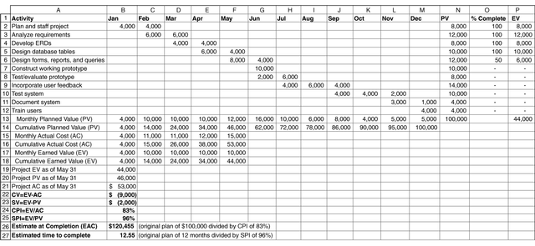
Planned Value (PV) adalah rencana porsi total estimasi biaya yang sudah disetujui untuk dikeluarkan pada sebuah aktivitas selama perioda tertentu
Actual Cost (AC) adalah biaya total langsung maupun tidak langsung yang digunakan dalam rangka menyelesaikan pekerjaan sesuai aktivitasnya selama perioda tertentu
Earned Value (EV) adalah estimasi nilai (value) pekerjaan fisik yang sebenarnya telah selesai, berdasarkan rate of performance ( RP), yaitu perbandingan pekerjaan yang selesai terhadap pekerjaan yang rencananya diselesaikan dalam waktu tertentu

Cost Variance ( CV), variabel yang menunjukkan apakah kinerja biaya sudah melebihi atau masih kurang dari biaya yang sudah direncanakan
Schedule Variance ( SV), variabel yang menunjukkan apakah jadwal yang lebih lama/lebih lambat dari yang direncanakan
Cost Performance Index ( CPI) , variabel yang dpt digunakan untuk mengestimasi biaya pada saat proyek selesai berdasarkan kinerja proyek sampai waktu tertentu
Schedule Performance Index ( SPI) , variabel yang dpt digunakan untuk mengestimase waktu selesainya proyek, berdasarkan kinerja proyek sampai waktu tertentu

